(1)移動限界水深
【移動限界水深の算定】 |  |  |  |  |  |  | 【使用方法】左の表中のオレンジのセルに値を入力することで、計算セルと出力セルの値が変化します。
項目 | 記号 | 単位 | 値 |  |  |  | 入力セル | ：条件の数値を入力する．
沖波波高 | H0 | ｍ | 0.08 |  |  |  | 計算セル | ：エクセルの機能での計算
沖波周期 | T | sec | 1.5 |  |  |  | 出力セル | ：VBAマクロの関数による計算
底質粒径 | d | mm | 0.2
種類(1,2,3,4) | icrit | - | 4 | ←移動限界水深の種類(1=初期移動限界，2=全面移動限界，3=表層移動限界，4=完全移動限界） |  |  | 【解説】
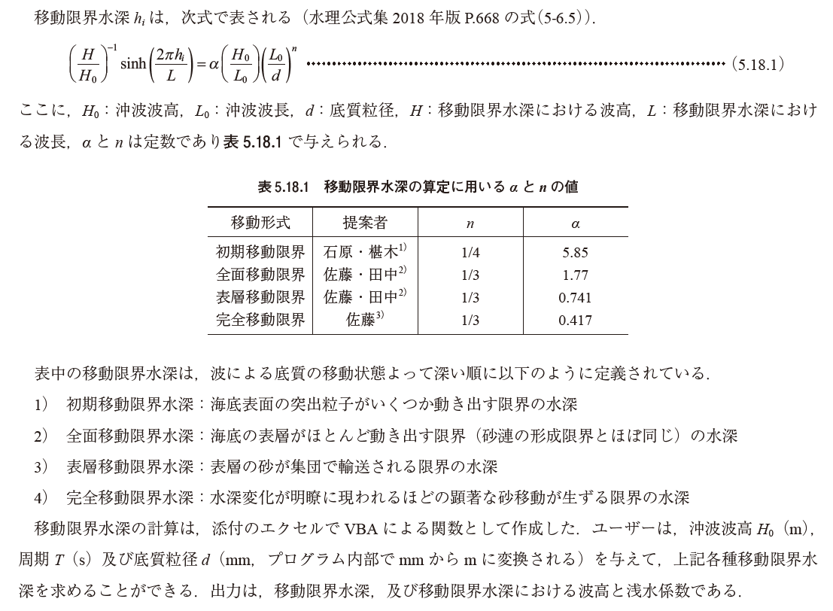
移動限界水深 | hi | m | 0.053685170613 | 式(5.18.1)
浅水係数 | Ks=H/H0 | - | 1.3010
波高 | H | ｍ | 0.1041

【例題5.18（１）】 | 粒径が0.2mmの場合
項目 | 記号 | 単位 | 初期移動 | 全面移動 | 表層移動 | 完全移動
沖波波高 | H0 | ｍ | 5 | 5 | 5 | 5
沖波周期 | T | sec | 10 | 10 | 10 | 10
底質粒径 | d | mm | 0.2 | 0.2 | 0.2 | 0.2
種類(1,2,3,4) | icrit | - | 1 | 2 | 3 | 4
移動限界水深 | hi | m | 58.3 | 56.4 | 32.1 | 18.0
浅水係数 | Ks=H/H0 | - | 0.9702 | 0.9672 | 0.9194 | 0.9225
波高 | H | ｍ | 4.8511 | 4.8360 | 4.5968 | 4.6126

【例題5.18（１）】 | 粒径が1.0mmの場合
項目 | 記号 | 単位 | 初期移動 | 全面移動 | 表層移動 | 完全移動
沖波波高 | H0 | ｍ | 5 | 5 | 5 | 5
沖波周期 | T | sec | 10 | 10 | 10 | 10
底質粒径 | d | mm | 1 | 1 | 1 | 1
種類(1,2,3,4) | icrit | - | 1 | 2 | 3 | 4
移動限界水深 | hi | m | 47.2 | 41.5 | 18.8 | 9.5
浅水係数 | Ks=H/H0 | - | 0.9498 | 0.9376 | 0.9201 | 0.9909 | このシートでは、移動限界水深と浅水係数を算定するVBA関数が使用されています。
波高 | H | ｍ | 4.7492 | 4.6881 | 4.6007 | 4.9546 |  | 算定項目 | VBA関数名 | 引数
 |  |  |  |  |  |  |  | 移動限界水深 | idogenkai_hcr | (H0, T, d, icrit) | 式(5.18.1)
 |  |  |  |  |  |  |  | 浅水係数 | Ks_calc | (hi, T)

 |  |  |  |  |  |  | ・VBA関数は、Excelの組み込み関数と同じように使用することができます。
 |  |  |  |  |  |  | ・VBA関数のソースコードは、エクセルメニューの［開発］タブの［コードの表示］から参照できます。
 |  |  |  |  |  |  | ・Excelのメニューに「開発」タブが表示されていない場合は、WEBの情報から表示方法を確認し、表示できるようにしてください。

(2)漂砂量
【例題5.18（２）】波による漂砂量の計算 |  |  |  |  | 【使用方法】左の表中のオレンジのセルに値を入力することで、計算セルと出力セルの値が変化します。
項目（入力） | 記号 | 単位 | 入力値 |  | 入力セル | ：条件の数値を入力する．
沖波波高 | H0 | m | 5 |  | 計算セル | ：エクセルの機能での計算
沖波周期 | T | s | 10 |  | 出力セル | ：VBAマクロの関数による計算
水深 | ｈ | m | 10
底質粒径 | d50 | mm | 0.5 |  | 【解説】
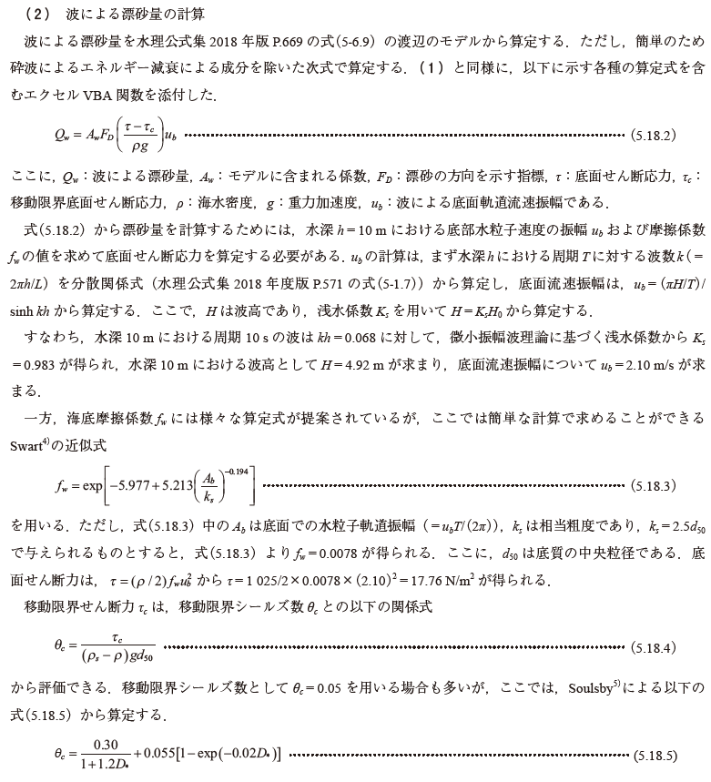
0.68
底質密度 | rho_s | kg/m3 | 2650
海水密度 | rho | kg/m3 | 1025
波による漂砂量係数 | Aw | - | 0.2

項目（出力） | 記号 | 単位 | 算定値
相対水深 | kh | - | 0.681
波数 | k | 1/m | 0.0681
波長 | L | m | 92.32
水深波長比 | h/L | - | 0.108
浅水係数 | Ks | - | 0.983
波高 | H | m | 4.92
底面流速振幅 | ub | m/s | 2.10
相当粗度 | ks | m | 0.00125
底面摩擦係数 | fw | - | 0.0078316437428 | 式(5.18.3)
底面せん断力 | τ | N/m2 | 17.76
限界シールズ数 | θc | - | 0.031 | 式(5.18.5)
限界せん断力 | τc | N/m2 | 0.246
シールズ数 | θ | - | 2.230
漂砂方向関数 | FD | - | 1.000 | 式(5.18.6)
波による漂砂量 | Qw | m2/s | 0.000733 | 式(5.18.2)

 |  |  |  |  | このシートでは、漂砂量算定に関連する以下の項目を算定するVBA関数が使用されている。
 |  |  |  |  |  | 算定項目 | VBA関数名 | 引数
 |  |  |  |  |  | 相対水深 | kh_calc | (h, T) | 分散関係式を解きます。
 |  |  |  |  |  | 浅水係数 | Ks_calc | (h, T)
 |  |  |  |  |  | 底面流速振幅 | ub_calc | (H, T, h)
 |  |  |  |  |  | 底面摩擦係数 | fw_calc_Swart | (ub, T, ks) | 式(5.18.3)
 |  |  |  |  |  | 限界シールズ数 | Shields_cr_Soulsby | (d50, rho_s, rho) | 式(5.18.5)
 |  |  |  |  |  | 漂砂方向関数 | FD_Shimizu | (θ) | 式(5.18.6)

 |  |  |  |  | ・VBA関数は、Excelの組み込み関数と同じように使用することができます。
 |  |  |  |  | ・VBA関数のソースコードは、エクセルメニューの［開発］タブの［コードの表示］から参照できます。
 |  |  |  |  | ・Excelのメニューに「開発」タブが表示されていない場合は、WEBの情報から表示方法を確認し、表示できるようにしてください。

